Pravidla a postup tisku
1. Uložte (stáhněte) si soubor do svého počítače.
2. Pravidla pro výběr titulů:
Na základě tohoto seznamu si žák připraví vlastní seznam 20 literárních děl, a to podle následujících kritérií:
1) každý autor může být zastoupený maximálně dvěma tituly
2) seznam musí obsahovat minimálně 2 díla z literatury do konce 18. století
3) seznam musí obsahovat minimálně 3 díla z literatury do konce 19. století
4) seznam musí obsahovat minimálně 5 děl z české literatury 20. a 21. století
5) seznam musí obsahovat minimálně 4 díla ze světové literatury 20. a 21. století
6) v seznamu musí být zastoupeny minimálně 2 prózy, 2 poezie a 2 divadelní hry
Žák odevzdá vlastní seznam literárních děl prostřednictvím vyučujícího českého jazyka a literatury řediteli školy nejpozději do 31. března školního roku, v němž maturitní zkoušku koná.
Na základě odevzdaného seznamu budou žákům k těmto literárním dílům zajištěny pracovní listy.
Neodevzdá-li žák do stanoveného data vlastní seznam literárních děl, losuje si u ústní zkoušky společné části z pracovních listů ke všem dílům obsaženým v tomto seznamu literárních děl.
3. Postup tvorby tiskového výstupu
A, Postup pro sestavení vlastního seznamu:
 | V prvním kroku vám Excel umožní vybrat pouze povinný počet titulů z každého období (celkem 14 titulů). |  | (Řádek 1 až 14)
 |  | Rozbalovací nabídka vedle řádku
 | V druhém kroku vybíráte napříč obdobími (nemusíte rozlišovat) do celkového počtu 20 titulů. |  | (Řádek 15 až 20)
B, Postup seřazení seznamu podle abecedy:
Rozklikněte fitrovací tlačítko

Vyberte tlačítko "Seřadit od A do Z"

V dialogovém okně vyberte možnost "Pokračovat s aktuální oblastí"

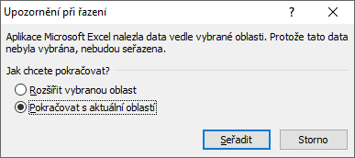

Klikněte na tlačítko "Seřadit"

